Условие
Баллы 2
Надежный эквивалент денежного потока
Компания построила Торговый центр с намерением сдать в аренду многим мелким арендаторам. Предполагаемая сумма арендной платы - 5 млн. долл. в год на ближайшие 5 лет. Глобальная компания Auchan предложила арендовать весь центр и предоставить банковскую гарантию арендных платежей на тот же срок. Но потребовала скидку с арендной платы. Требуемые ставки доходности на рынке: рисковая - 12% годовых, безрисковая - 6%. Какую максимальную скидку можно предоставить?
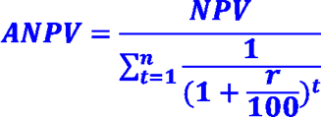
Через 5 лет Компания предполагала продать Торговый центр за 15 млн. долл. Auchan предложил включить выкупную цену в регулярные арендные платежи. Какой должна быть годовая арендная плата, чтобы компенсировать выкуп центра?
Сумма арендной платы от мелких арендаторов, долл. в год | 5,000,000
Срок, лет | 5
Рисковая требуемая ставка доходности | 12%
Безрисковая ставка доходности | 6%
Сумма предполагаемой продажи здания через 5 лет, долл. | 15,000,000

